Sheet1
최민기 작업정리 (~2021.04.05) |  | 최민기 작업정리 (~2021.04.05)
Front-End, Back-End 포지션에서 규정각이라는 지원자가 지원을 하여 심사자가 평가후 관리자가 합격불합격 여부를 정하는 페이지를 그누보드를 사용하여 제작하였습니다 |  | Front-End, Back-End 포지션에서 이윰빌더와 엔바토 템플릿을 사용하여 리드고 홈페이지, 브래드케어 홈페이지, 린넨 서울 홈페이지 를 제작 하엿습니다.

Front-End 개발부분 | 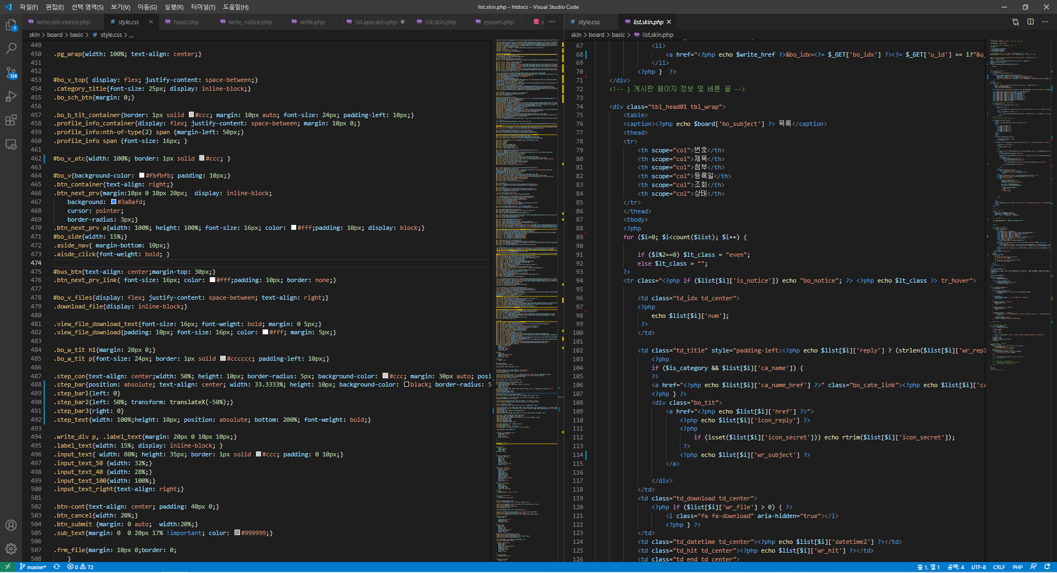 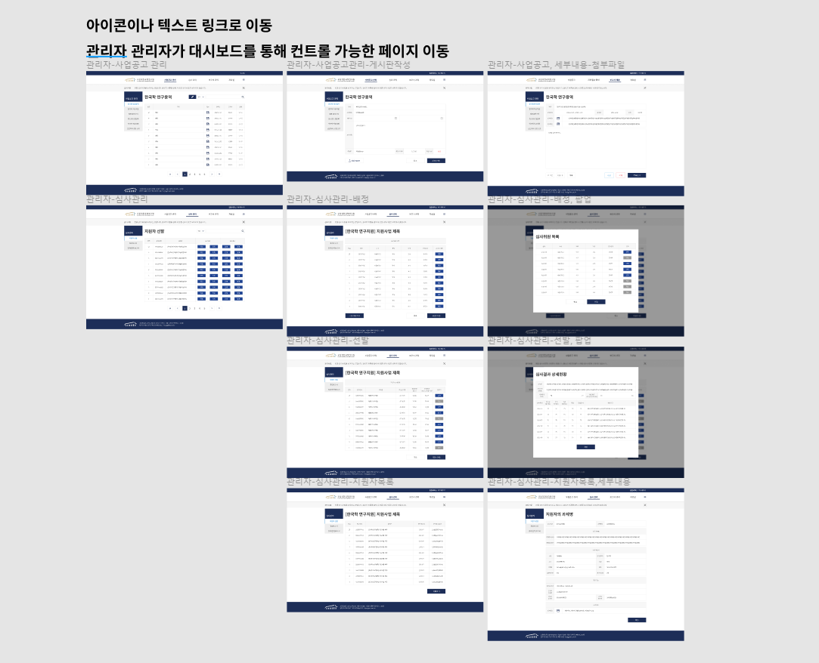 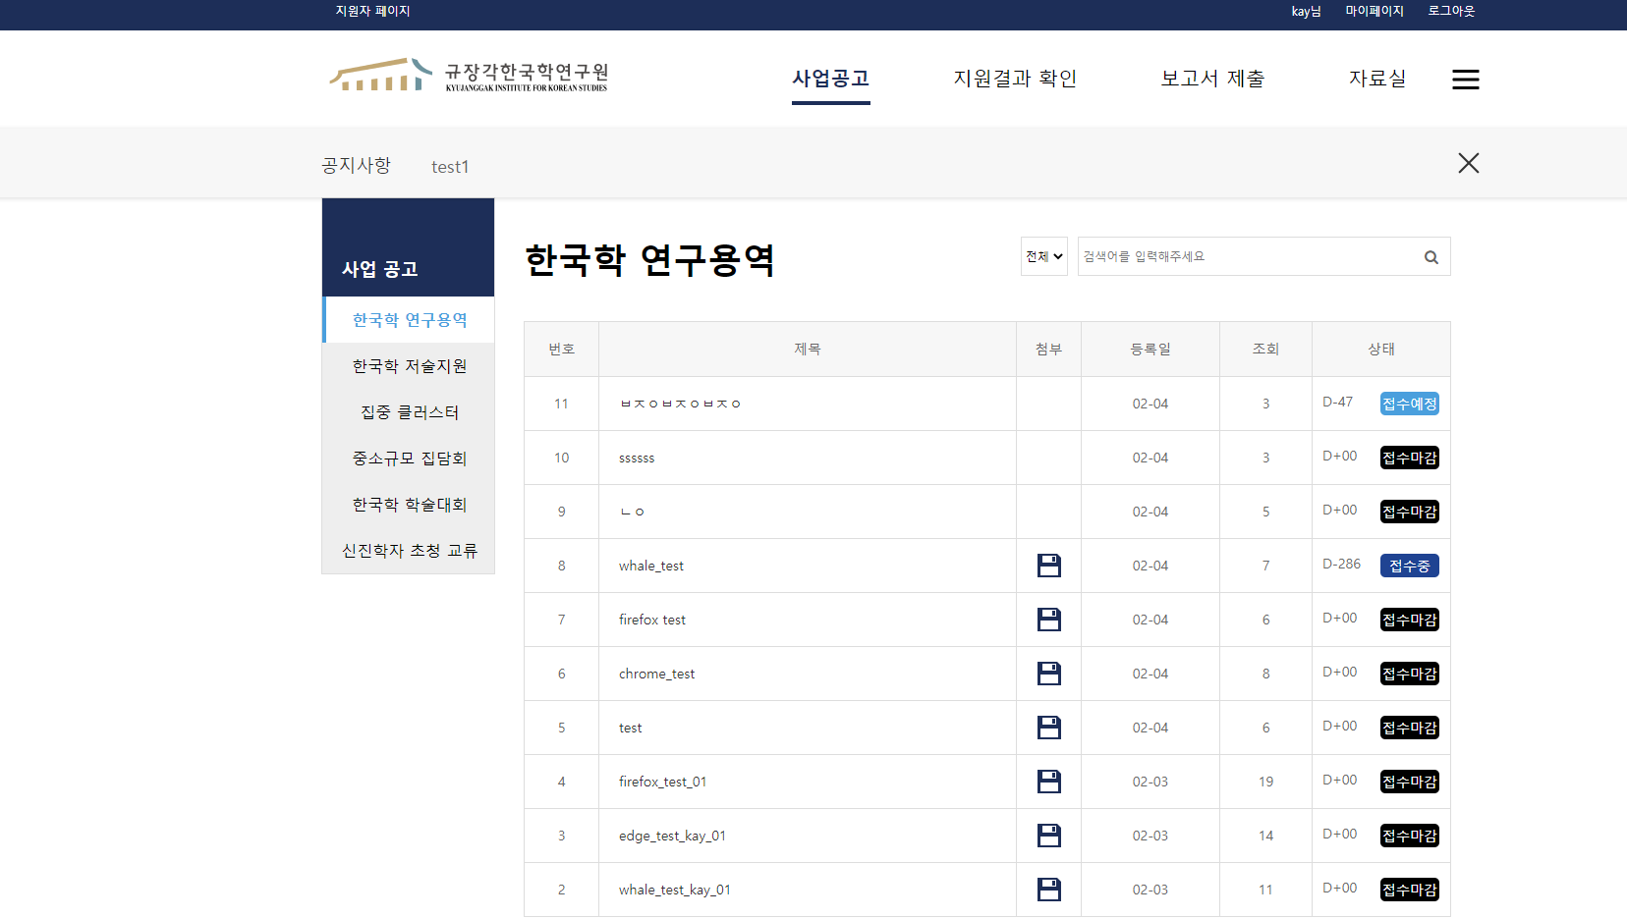 | 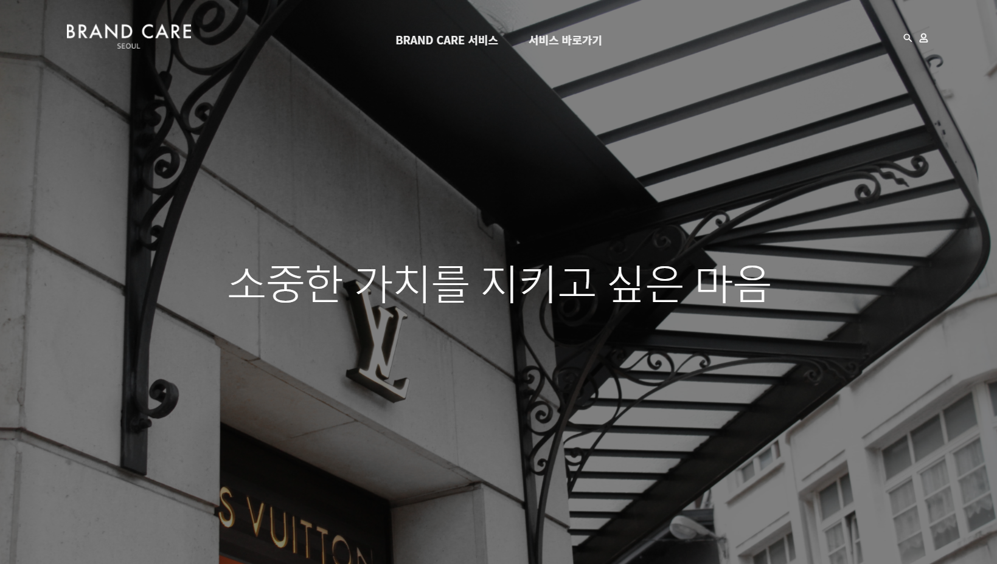 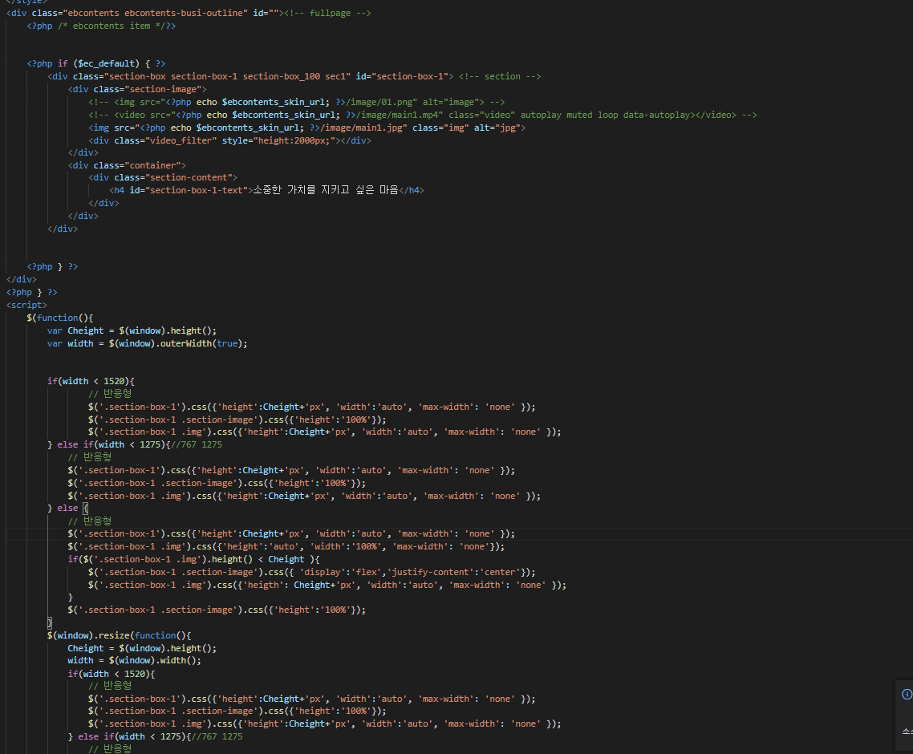

 | 피그마의 규장각 최종 디자인을 보며 CSS JS Jquery를 사용하여 디자인 및 이벤트 효과를 제작 하였습니다. | 템플릿을 활용하여 css, js 를 사용하여 디지인 및 이벤트 효과를 제작 하였습니다 . 매인페이지는 풀페이지,js를 사용하였습니다.

Back-End 개발부분 | 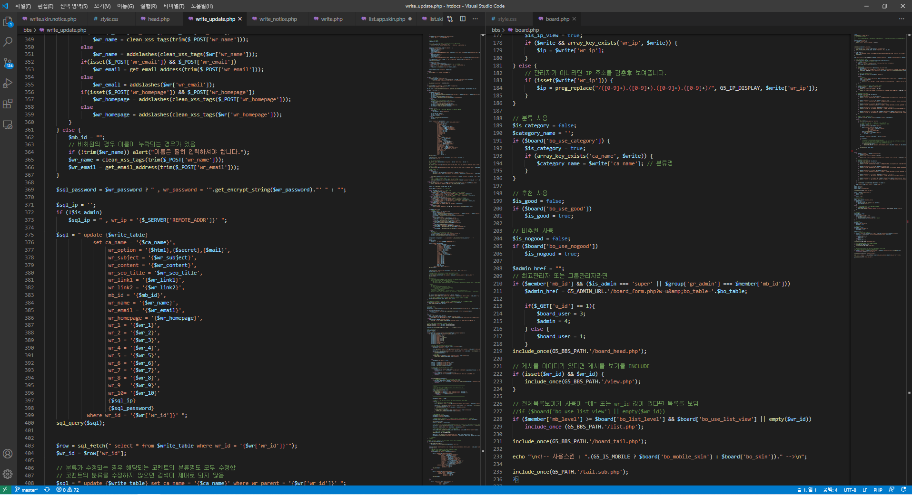 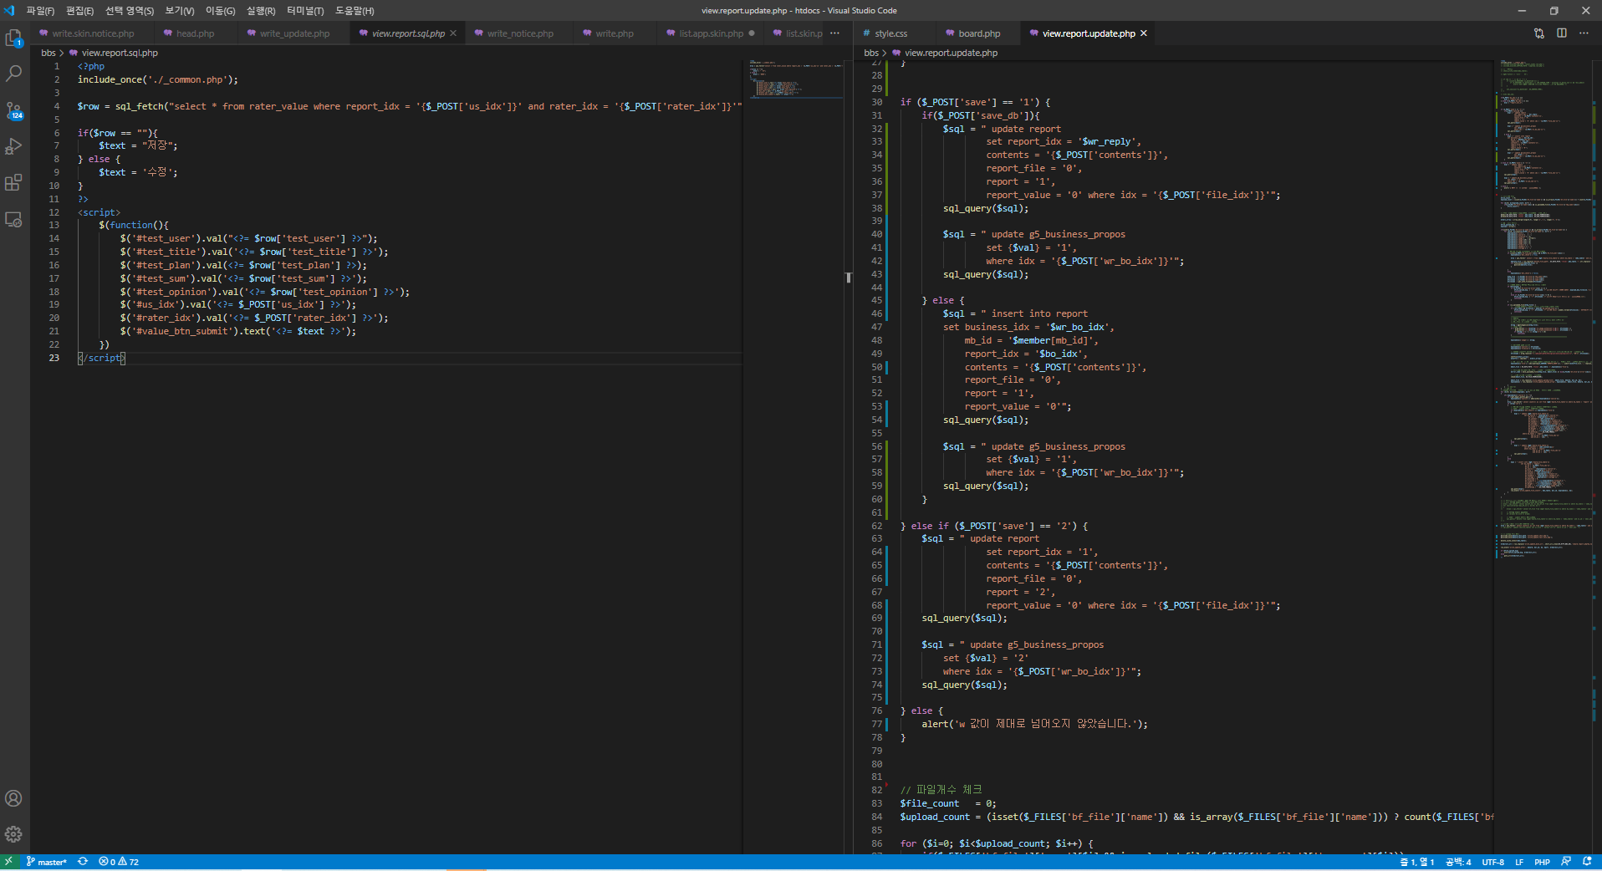

 | php를 사용하여 백엔드를 개발했으며 사업공고에서 지원자가 파일을 업로드 하여 신청서를 작성후 심사 중간보고서 결과 보고서 제출후 심사한 후 심사자의 평가 여부에 따라 관리자가 합격 불합격 여부가 정하여 결과를 지원결과확인페이지에 보여주는 페이지를 제작하고 테스트를 진행 해서 오류 사항과 추가 개발 사항을 제작 하였습니다

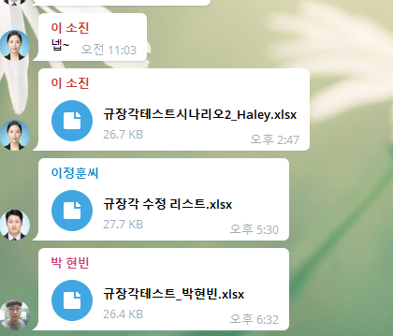
비즈니스 일정 관리 | 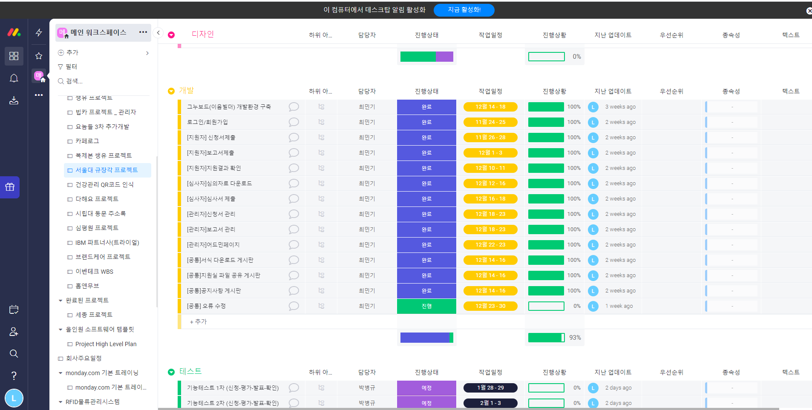 | 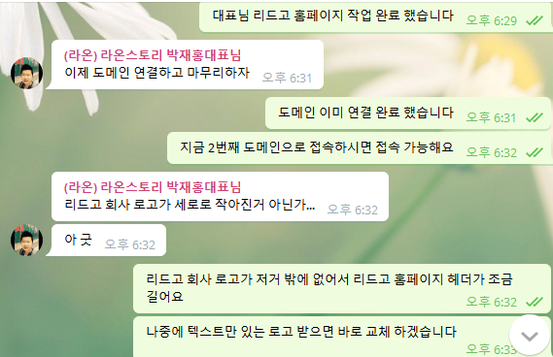 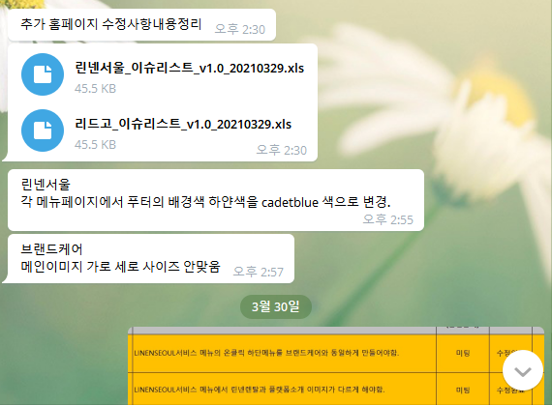

 | 개발 일정 관리는 먼데이를 통해 개발 일정 및 계획을 수립하여 진행하였으며 프로젝트 테스트및 요청사항은 텔레그램을 통해 주고 받았습니다.

